상품제안서
독판 라이트 레이저 냄비받침 | 상품코드: S30299

 |  |  |  |  |  |  | 02-713-8555 | www.synergygift.co.kr
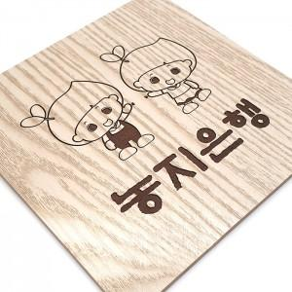

【상세/제작정보】 | <p><span style="font-size: 14pt;">* 배송비 별도 상품입니다.</span></p><p>&nbsp;</p>

【인쇄/포장옵션】 | 레이저 / OPP(비닐)

【공급단가】 | 수량 | 200~ | 500~ | 1,000~ | 3,000~ | 5,000~
*VAT별도 | 단가 | 1,750원 | 1,690원 | 1,620원 | 1,560원 | 1,520원

【상품 URL】 | https://www.synergygift.co.kr:443/src/goods_detail.php?gdno=30299

